Gráfico4
 | Pre |  | murtinho |  | Asu
1/1/94 | 80.9 | 1/1/64 | 968.246 | 1/1/64 | 1176.0816869
2/1/94 | 147.6 | 2/1/64 | 1071.408 | 2/1/64 | 1385.9565108
3/1/94 | 153.8 | 3/1/64 | 1222.863 | 3/1/64 | 1785.9749251
4/1/94 | 129.4 | 4/1/64 | 1283.062 | 4/1/64 | 2858.5952267
5/1/94 | 44.4 | 5/1/64 | 1241.18 | 5/1/64 | 3302.9448391
6/1/94 | 31.1 | 6/1/64 | 1072.463 | 6/1/64 | 2141.2056464
7/1/94 | 36.0 | 7/1/64 | 863.873 | 7/1/64 | 1354.6226824
8/1/94 | 57.5 | 8/1/64 | 735.97 | 8/1/64 | 1018.832302
9/1/94 | 71.7 | 9/1/64 | 659.628 | 9/1/64 | 1035.1578944
10/1/94 | 92.0 | 10/1/64 | 705.294 | 10/1/64 | 1208.253795
11/1/94 | 131.2 | 11/1/64 | 933.462 | 11/1/64 | 1302.5383514
12/1/94 | 144.9 | 12/1/64 | 1229.939 | 12/1/64 | 1640.4041163
1/1/95 | 170.5 | 1/1/65 | 1454.582 | 1/1/65 | 2500.8749327
2/1/95 | 153.1 | 2/1/65 | 1617.458 | 2/1/65 | 2826.5736555
3/1/95 | 92.5 | 3/1/65 | 2049.914 | 3/1/65 | 3674.7592181
4/1/95 | 149.2 | 4/1/65 | 1932.298 | 4/1/65 | 2869.2214185
5/1/95 | 131.1 | 5/1/65 | 2368.452 | 5/1/65 | 4932.7255131
6/1/95 | 68.3 | 6/1/65 | 2271.871 | 6/1/65 | 6368.2779521
7/1/95 | 91.6 | 7/1/65 | 1986.997 | 7/1/65 | 4288.4162475
8/1/95 | 21.5 | 8/1/65 | 1776.607 | 8/1/65 | 2565.4325737
9/1/95 | 72.8 | 9/1/65 | 1359.796 | 9/1/65 | 1963.5676211
10/1/95 | 174.6 | 10/1/65 | 1264.666 | 10/1/65 | 1952.15684
11/1/95 | 98.8 | 11/1/65 | 1192.394 | 11/1/65 | 2252.2100138
12/1/95 | 229.3 | 12/1/65 | 1136.255 | 12/1/65 | 2167.4650572
1/1/96 | 129.7 | 1/1/66 | 1856.178 | 1/1/66 | 3987.5949957
2/1/96 | 137.7 | 2/1/66 | 1567.739 | 2/1/66 | 3448.3868526
3/1/96 | 162.9 | 3/1/66 | 1861.145 | 3/1/66 | 3904.4338359
4/1/96 | 94.1 | 4/1/66 | 2320.961 | 4/1/66 | 4132.4598811
5/1/96 | 94.8 | 5/1/66 | 2018.367 | 5/1/66 | 3421.6851754
6/1/96 | 71.3 | 6/1/66 | 1848.366 | 6/1/66 | 2700.5320939
7/1/96 | 28.7 | 7/1/66 | 1679.318 | 7/1/66 | 2281.7803025
8/1/96 | 19.6 | 8/1/66 | 1292.296 | 8/1/66 | 1734.8173203
9/1/96 | 27.1 | 9/1/66 | 1000.53 | 9/1/66 | 1333.9766044
10/1/96 | 116.4 | 10/1/66 | 830.878 | 10/1/66 | 1237.4806548
11/1/96 | 81.3 | 11/1/66 | 903.716 | 11/1/66 | 1607.3362038
12/1/96 | 105.5 | 12/1/66 | 952.081 | 12/1/66 | 1371.6973958
1/1/97 | 179.2 | 1/1/67 | 1032.812 | 1/1/67 | 1738.7105027
2/1/97 | 134.2 | 2/1/67 | 1148.174 | 2/1/67 | 1933.8625568
3/1/97 | 111.8 | 3/1/67 | 1472.5 | 3/1/67 | 2500.9762558
4/1/97 | 42.1 | 4/1/67 | 1501.512 | 4/1/67 | 2391.6663819
5/1/97 | 24.3 | 5/1/67 | 1435.862 | 5/1/67 | 1912.9789628
6/1/97 | 69.3 | 6/1/67 | 1343.2 | 6/1/67 | 1698.7161547
7/1/97 | 76.2 | 7/1/67 | 1251.685 | 7/1/67 | 1665.6688108
8/1/97 | 26.0 | 8/1/67 | 1004.872 | 8/1/67 | 1331.8067369
9/1/97 | 26.1 | 9/1/67 | 764.419 | 9/1/67 | 872.68674451
10/1/97 | 86.8 | 10/1/67 | 662.467 | 10/1/67 | 646.21969297
11/1/97 | 93.9 | 11/1/67 | 740.387 | 11/1/67 | 758.06348126
12/1/97 | 116.2 | 12/1/67 | 842.7 | 12/1/67 | 920.94637195
1/1/98 | 184.1 | 1/1/68 | 1365.239 | 1/1/68 | 1263.1932552
2/1/98 | 105.3 | 2/1/68 | 1736.797 | 2/1/68 | 2338.7663512
...

mensual
fecha | Caudal Murtinho | Caudal Asu | Pre Mur-asu
1964-01-01 | 968.246 | 1176.0816869 | 80.9
1964-02-01 | 1071.408 | 1385.9565108 | 147.6
1964-03-01 | 1222.863 | 1785.9749251 | 153.8
1964-04-01 | 1283.062 | 2858.5952267 | 129.4
1964-05-01 | 1241.18 | 3302.9448391 | 44.4
1964-06-01 | 1072.463 | 2141.2056464 | 31.1
1964-07-01 | 863.873 | 1354.6226824 | 36.0
1964-08-01 | 735.97 | 1018.832302 | 57.5
1964-09-01 | 659.628 | 1035.1578944 | 71.7
1964-10-01 | 705.294 | 1208.253795 | 92.0
1964-11-01 | 933.462 | 1302.5383514 | 131.2
1964-12-01 | 1229.939 | 1640.4041163 | 144.9
1965-01-01 | 1454.582 | 2500.8749327 | 170.5
1965-02-01 | 1617.458 | 2826.5736555 | 153.1
1965-03-01 | 2049.914 | 3674.7592181 | 92.5
1965-04-01 | 1932.298 | 2869.2214185 | 149.2
1965-05-01 | 2368.452 | 4932.7255131 | 131.1
1965-06-01 | 2271.871 | 6368.2779521 | 68.3
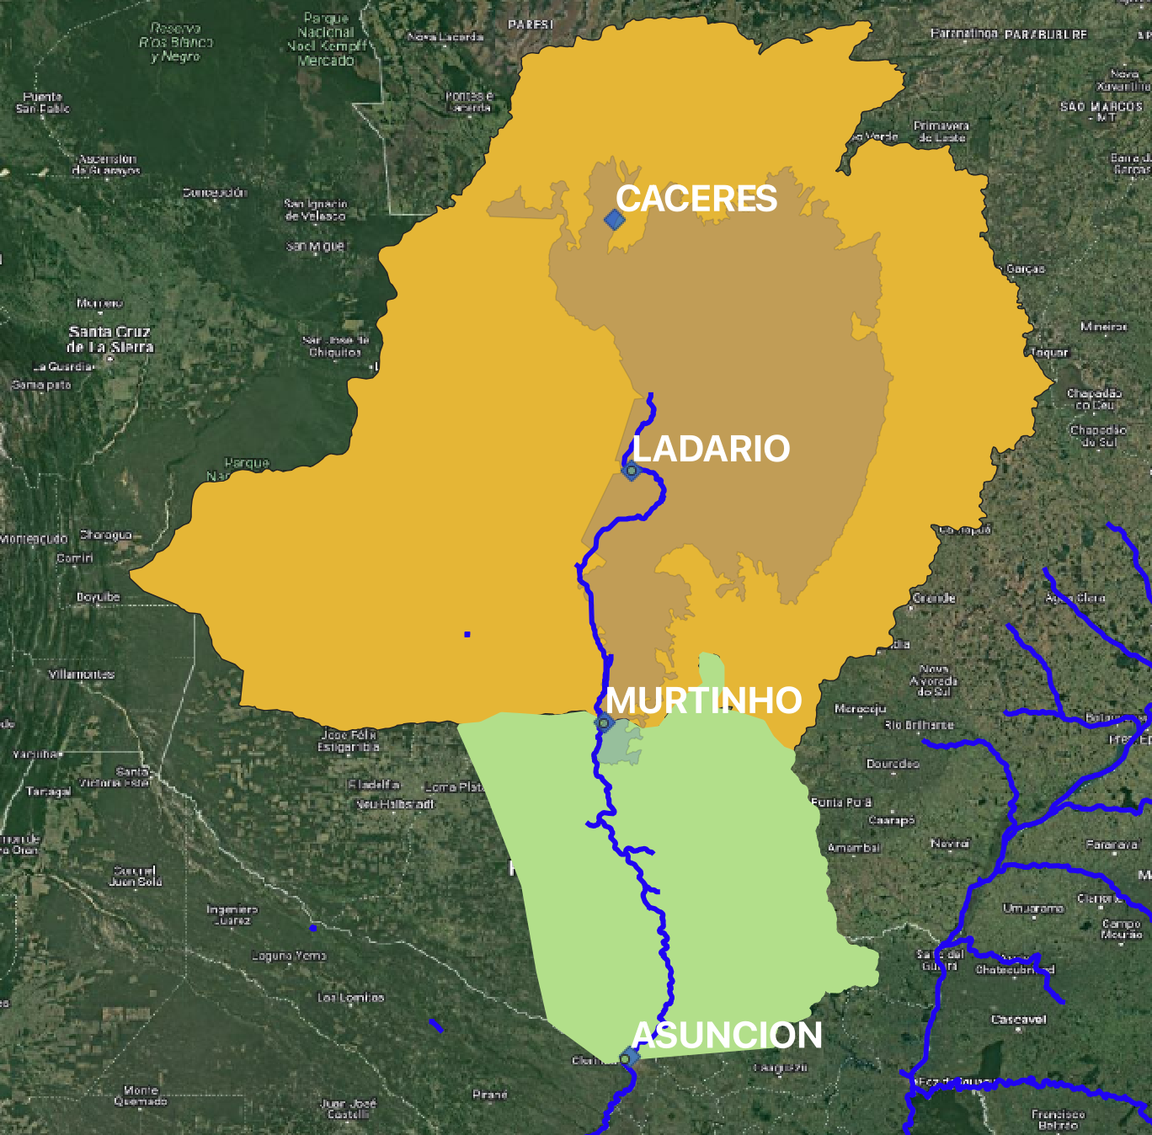
1965-07-01 | 1986.997 | 4288.4162475 | 91.6
1965-08-01 | 1776.607 | 2565.4325737 | 21.5
1965-09-01 | 1359.796 | 1963.5676211 | 72.8
1965-10-01 | 1264.666 | 1952.15684 | 174.6
1965-11-01 | 1192.394 | 2252.2100138 | 98.8
1965-12-01 | 1136.255 | 2167.4650572 | 229.3
1966-01-01 | 1856.178 | 3987.5949957 | 129.7
1966-02-01 | 1567.739 | 3448.3868526 | 137.7
1966-03-01 | 1861.145 | 3904.4338359 | 162.9
1966-04-01 | 2320.961 | 4132.4598811 | 94.1
1966-05-01 | 2018.367 | 3421.6851754 | 94.8
1966-06-01 | 1848.366 | 2700.5320939 | 71.3
1966-07-01 | 1679.318 | 2281.7803025 | 28.7
1966-08-01 | 1292.296 | 1734.8173203 | 19.6
1966-09-01 | 1000.53 | 1333.9766044 | 27.1
1966-10-01 | 830.878 | 1237.4806548 | 116.4
1966-11-01 | 903.716 | 1607.3362038 | 81.3
1966-12-01 | 952.081 | 1371.6973958 | 105.5
1967-01-01 | 1032.812 | 1738.7105027 | 179.2
1967-02-01 | 1148.174 | 1933.8625568 | 134.2
1967-03-01 | 1472.5 | 2500.9762558 | 111.8
1967-04-01 | 1501.512 | 2391.6663819 | 42.1
1967-05-01 | 1435.862 | 1912.9789628 | 24.3
1967-06-01 | 1343.2 | 1698.7161547 | 69.3
1967-07-01 | 1251.685 | 1665.6688108 | 76.2
1967-08-01 | 1004.872 | 1331.8067369 | 26.0
1967-09-01 | 764.419 | 872.68674451 | 26.1
1967-10-01 | 662.467 | 646.21969297 | 86.8
1967-11-01 | 740.387 | 758.06348126 | 93.9
1967-12-01 | 842.7 | 920.94637195 | 116.2
1968-01-01 | 1365.239 | 1263.1932552 | 184.1
1968-02-01 | 1736.797 | 2338.7663512 | 105.3
1968-03-01 | 1517.541 | 1861.757475 | 55.4
1968-04-01 | 1348.757 | 1581.2674301 | 75.0
1968-05-01 | 1414.487 | 1810.101644 | 60.8
1968-06-01 | 1439.146 | 1749.5148349 | 36.1
1968-07-01 | 1309.961 | 1540.7515769 | 56.0
1968-08-01 | 1056.012 | 1378.0106418 | 87.2
1968-09-01 | 854.748 | 1082.5817239 | 82.4
1968-10-01 | 759.444 | 1160.633306 | 96.7
1968-11-01 | 762.981 | 935.85168146 | 68.6
1968-12-01 | 843.933 | 1019.0318246 | 190.9
1969-01-01 | 1269.869 | 2416.9954842 | 160.3
1969-02-01 | 1217.742 | 1619.3226414 | 87.3
1969-03-01 | 1206.911 | 1357.1775532 | 94.8
1969-04-01 | 1437.517 | 2021.4506101 | 154.2
1969-05-01 | 1783.163 | 2758.9721047 | 154.0
1969-06-01 | 1632.996 | 3717.8558637 | 63.9
1969-07-01 | 1211.803 | 2161.7806417 | 21.4
1969-08-01 | 870.837 | 1143.8267847 | 7.4
1969-09-01 | 690.04 | 697.36259226 | 79.4
1969-10-01 | 798.945 | 1771.743156 | 193.1
1969-11-01 | 1063.614 | 2663.6958463 | 176.0
1969-12-01 | 1163.213 | 2679.7494899 | 90.9
1970-01-01 | 1095.119 | 1484.5307273 | 112.7
1970-02-01 | 1151.135 | 1341.4037429 | 97.4
1970-03-01 | 1243.281 | 1457.9413737 | 116.0
1970-04-01 | 1397.256 | 1756.4947804 | 87.6
1970-05-01 | 1383.567 | 1521.2462238 | 58.5
1970-06-01 | 1458.309 | 1628.8231883 | 59.9
1970-07-01 | 1450.504 | 1756.6078353 | 71.3
1970-08-01 | 1212.815 | 1403.9332338 | 20.4
1970-09-01 | 921.766 | 1082.8216528 | 95.3
1970-10-01 | 848.135 | 1186.6124752 | 87.0
1970-11-01 | 775.509 | 819.57269588 | 97.5
1970-12-01 | 770.276 | 877.62500645 | 161.8
1971-01-01 | 1101.756 | 4011.5148677 | 215.8
1971-02-01 | 948.467 | 4042.2517356 | 141.7
1971-03-01 | 1230.546 | 3015.3774566 | 167.7
1971-04-01 | 1285.138 | 3860.2540032 | 111.2
1971-05-01 | 1231.134 | 3424.9771168 | 85.4
1971-06-01 | 1047.435 | 2430.5265824 | 48.6
1971-07-01 | 953.683 | 1882.8185441 | 82.3
1971-08-01 | 822.287 | 1768.9525439 | 28.6
1971-09-01 | 658.377 | 1153.8834555 | 41.7
1971-10-01 | 743.485 | 1406.5294091 | 169.5
1971-11-01 | 829.804 | 1342.0294181 | 97.0
1971-12-01 | 890.741 | 1425.0356541 | 73.7
1972-01-01 | 898.457 | 1061.2616693 | 102.8
1972-02-01 | 1035.616 | 1325.7943383 | 148.8
1972-03-01 | 1221.709 | 1498.3967348 | 74.1
1972-04-01 | 1436.393 | 1764.2775235 | 131.3
1972-05-01 | 1552.88 | 1969.246833 | 87.1
1972-06-01 | 1386.912 | 2378.2292378 | 82.1
1972-07-01 | 1228.788 | 1841.7495946 | 42.3
1972-08-01 | 1052.939 | 1497.3455932 | 77.0
1972-09-01 | 907.69 | 1617.6008886 | 51.4
1972-10-01 | 826.098 | 1151.487595 | 78.1
1972-11-01 | 946.009 | 1615.2144358 | 175.3
1972-12-01 | 1403.063 | 3253.8750548 | 127.8
1973-01-01 | 1611.783 | 2740.3457605 | 101.8
1973-02-01 | 1509.054 | 2158.1379776 | 93.1
1973-03-01 | 1531.837 | 2076.1870069 | 101.4
1973-04-01 | 1522.003 | 1909.9725209 | 83.5
1973-05-01 | 1459.289 | 2299.8956335 | 98.4
1973-06-01 | 1508.453 | 2308.1298316 | 106.0
1973-07-01 | 1410.858 | 2128.3591974 | 27.1
1973-08-01 | 1166.351 | 1813.4027878 | 57.6
1973-09-01 | 909.952 | 1484.1484012 | 30.3
1973-10-01 | 820.404 | 1356.0670713 | 140.2
1973-11-01 | 1061.743 | 1739.5041805 | 149.2
1973-12-01 | 1904.282 | 2545.1950963 | 229.7
1974-01-01 | 2870.293 | 3672.5025738 | 144.7
1974-02-01 | 2937.698 | 4326.272997 | 131.5
1974-03-01 | 2955.993 | 3771.2948753 | 154.2
1974-04-01 | 3014.485 | 3510.1129738 | 70.1
1974-05-01 | 2979.357 | 3509.8493845 | 97.0
1974-06-01 | 3192.323 | 3919.1501369 | 34.3
1974-07-01 | 3672.742 | 3759.7525011 | 21.6
1974-08-01 | 3860.753 | 3969.5442164 | 53.7
1974-09-01 | 3593.892 | 4123.1393801 | 23.3
1974-10-01 | 2993.826 | 3519.0184927 | 157.5
1974-11-01 | 2102.7 | 2906.9391202 | 130.5
1974-12-01 | 1670.767 | 2595.7692095 | 141.4
1975-01-01 | 1970.467 | 2455.9206081 | 91.4
1975-02-01 | 1853.959 | 2190.9153415 | 72.7
1975-03-01 | 1889.166 | 2128.0463521 | 125.0
1975-04-01 | 2160.698 | 2622.6033558 | 161.5
1975-05-01 | 2416.174 | 3166.5519805 | 32.6
1975-06-01 | 2340.432 | 2817.6228603 | 86.9
1975-07-01 | 2531.344 | 3123.3783632 | 61.6
1975-08-01 | 2566.494 | 2905.2760379 | 27.4
1975-09-01 | 2342.324 | 2971.3463564 | 98.8
1975-10-01 | 1787.776 | 2884.6625566 | 148.2
1975-11-01 | 1418.409 | 2853.3203915 | 170.1
1975-12-01 | 1425.464 | 3479.5643912 | 142.4
1976-01-01 | 1596.701 | 2769.0552676 | 147.4
1976-02-01 | 1883.14 | 2845.3809079 | 122.5
1976-03-01 | 2035.922 | 2453.0221962 | 73.1
1976-04-01 | 2360.049 | 2712.9425696 | 126.9
1976-05-01 | 2591.194 | 2738.722279 | 95.5
1976-06-01 | 2853.307 | 3261.6721986 | 19.6
1976-07-01 | 2874.875 | 2934.9778122 | 7.1
1976-08-01 | 2949.403 | 2923.8103883 | 40.6
1976-09-01 | 2924.206 | 2933.9019792 | 87.3
1976-10-01 | 2767.539 | 2951.9875121 | 152.2
1976-11-01 | 2379.813 | 2900.8736606 | 96.8
1976-12-01 | 2130.81 | 2562.6505592 | 187.5
1977-01-01 | 3137.119 | 3581.1618639 | 198.7
1977-02-01 | 3247.261 | 3983.9057855 | 59.1
1977-03-01 | 3169.729 | 3367.799637 | 129.4
1977-04-01 | 3256.045 | 3344.6863895 | 60.3
1977-05-01 | 3506.773 | 3509.0950946 | 98.6
1977-06-01 | 3789.64 | 3720.1589461 | 67.3
1977-07-01 | 3962.854 | 4075.4420136 | 22.9
1977-08-01 | 3859.691 | 3914.2877348 | 46.8
1977-09-01 | 3630.841 | 3742.3963381 | 71.7
1977-10-01 | 3269.334 | 3442.5809157 | 70.9
1977-11-01 | 2586.617 | 3006.1824842 | 183.6
1977-12-01 | 2463.264 | 3205.1609777 | 145.3
1978-01-01 | 2368.317 | 2675.2658281 | 94.3
1978-02-01 | 2743.163 | 2693.8276404 | 100.7
1978-03-01 | 2931.787 | 2834.6702219 | 56.6
1978-04-01 | 3049.78 | 2916.5896933 | 27.3
1978-05-01 | 3245.826 | 3028.7562967 | 43.3
1978-06-01 | 3437.616 | 3239.9939553 | 28.7
1978-07-01 | 3535.068 | 3404.2490103 | 30.8
1978-08-01 | 3394.427 | 3369.1607986 | 12.4
1978-09-01 | 3051.146 | 3215.7630165 | 114.7
1978-10-01 | 2395.959 | 2976.2653663 | 145.2
1978-11-01 | 2214.242 | 3056.7617513 | 113.5
1978-12-01 | 2050.911 | 2717.7974856 | 152.6
1979-01-01 | 2752.224 | 2814.6996374 | 135.0
1979-02-01 | 3141.253 | 3119.4485391 | 103.1
1979-03-01 | 3422.817 | 3456.3371413 | 54.5
1979-04-01 | 4513.383 | 3856.2241548 | 162.3
1979-05-01 | 6031.993 | 5612.9114793 | 147.4
1979-06-01 | 6382.661 | 7462.1740988 | 12.5
1979-07-01 | 5903.811 | 7284.8116842 | 50.9
1979-08-01 | 5129.597 | 6732.1670746 | 64.5
1979-09-01 | 4145.425 | 6364.8497048 | 96.1
1979-10-01 | 3248.658 | 5135.198715 | 119.4
1979-11-01 | 2414.892 | 3784.8450064 | 157.6
1979-12-01 | 1946.72 | 3866.1097664 | 177.3
1980-01-01 | 2217.492 | 3144.207957 | 151.0
1980-02-01 | 2523.181 | 3235.8510225 | 80.7
1980-03-01 | 2587.339 | 2953.3581463 | 108.4
1980-04-01 | 3081.104 | 3034.8905591 | 72.5
1980-05-01 | 4237.958 | 3772.8187584 | 133.7
1980-06-01 | 5477.518 | 5879.9019694 | 49.3
1980-07-01 | 5494.362 | 6469.2457844 | 26.3
1980-08-01 | 4877.832 | 6191.7574034 | 57.5
1980-09-01 | 3969.304 | 5314.9793248 | 78.3
1980-10-01 | 3217.83 | 4440.0724291 | 103.3
1980-11-01 | 2474.643 | 3795.286546 | 149.0
1980-12-01 | 2408.363 | 4086.6600932 | 110.4
1981-01-01 | 2281.126 | 3781.777788 | 147.6
1981-02-01 | 2943.857 | 3752.7485824 | 168.1
1981-03-01 | 3095.052 | 3776.5320305 | 56.2
1981-04-01 | 3066.339 | 3464.9504872 | 68.9
1981-05-01 | 3303.239 | 3754.7058418 | 59.9
1981-06-01 | 3522.376 | 3871.0742749 | 58.4
1981-07-01 | 3695.652 | 3946.0454255 | 7.0
1981-08-01 | 3623.201 | 3795.3527093 | 42.0
1981-09-01 | 3302.129 | 3567.9443362 | 27.9
1981-10-01 | 2700.935 | 3110.8173774 | 57.8
1981-11-01 | 1916.846 | 2508.6809439 | 137.6
1981-12-01 | 1935.659 | 3185.9093442 | 155.6
1982-01-01 | 1982.504 | 3236.0381086 | 74.5
1982-02-01 | 1940.597 | 2447.2680948 | 179.4
1982-03-01 | 2736.011 | 3437.3257093 | 183.5
1982-04-01 | 3426.3 | 4479.4402825 | 75.6
1982-05-01 | 5228.352 | 4332.8829125 | 76.6
1982-06-01 | 6903.212 | 6215.2698214 | 87.2
1982-07-01 | 6781.274 | 8383.5414492 | 40.3
1982-08-01 | 5842.266 | 8327.6543722 | 44.8
1982-09-01 | 4742.773 | 7010.1124909 | 93.1
1982-10-01 | 3948.188 | 6331.1308985 | 130.9
1982-11-01 | 3276.887 | 5401.4488369 | 241.5
1982-12-01 | 3378.702 | 6895.4689624 | 202.0
1983-01-01 | 3551.894 | 7113.2918708 | 182.9
1983-02-01 | 4022.917 | 6229.7535903 | 155.7
1983-03-01 | 4580.499 | 6676.2715118 | 155.0
1983-04-01 | 4367.912 | 7530.4927804 | 198.5
1983-05-01 | 4724.506 | 9736.9093648 | 227.6
1983-06-01 | 4926.449 | 10688.428411 | 53.2
1983-07-01 | 4447.194 | 7940.6031842 | 100.9
1983-08-01 | 3999.435 | 6626.7632208 | 5.1
1983-09-01 | 3570.328 | 5134.2373601 | 75.2
1983-10-01 | 2993.826 | 4396.7971057 | 157.8
1983-11-01 | 2394.576 | 3672.7866385 | 152.8
1983-12-01 | 2198.301 | 3719.7464123 | 100.6
1984-01-01 | 2056.316 | 3053.5169302 | 157.4
1984-02-01 | 2203.211 | 2990.4331715 | 91.0
1984-03-01 | 2419.305 | 2840.2119934 | 163.5
1984-04-01 | 2831.205 | 3949.0324579 | 96.3
1984-05-01 | 2996.832 | 5011.4514629 | 41.6
1984-06-01 | 3081.441 | 4431.7504046 | 31.3
1984-07-01 | 3150.052 | 3913.5666053 | 9.9
1984-08-01 | 3119.585 | 3585.339142 | 58.8
1984-09-01 | 2987.055 | 3344.0938744 | 67.6
1984-10-01 | 2562.35 | 3069.684236 | 117.7
1984-11-01 | 2168.366 | 3505.5682319 | 248.6
1984-12-01 | 2633.27 | 4245.4568206 | 189.5
...

